界面&功能
登录加载相关界面 |  |  |  | 功能规则

 | 功能入口 |  |  |  |  | 称号 相关基础规则和清单
 |  |  |  |  | 1.设计目的是什么 |  | 5功能点清单
 | 打开游戏即进入登录界面，登录游戏或初始化执行加载界面 |  |  |  | ▶ | 展示所有可获取称号，获取条件 | 模块 | 类型 | 内容 | 优先级
 |  |  |  |  | ▶ | 已获取的称号可以持续消耗材料升星获得属性加成 | 福利系统 | UI和资源 | 称号界面 | 1
 |  |  |  |  | 2.基本规则 |  |  | UI和资源 | 各类型称号资源 | 1
 |  |  |  |  | ▶ | 称号满足条件自动获得，无需手动激活 |  | UI和资源
 |  |  |  |  | ▶ | 已激活称号不会失去 |  | UI和资源
 |  |  |  |  | 3.解锁方式 |  |  | UI和资源
 |  |  |  |  | ▶ | 默认开启 |  | 功能逻辑 | 每日签到更新逻辑 | 1
 |  |  |  |  | 4关联功能 |  |  | 功能逻辑 | 每日签到补签逻辑 | 1
 |  |  |  |  | ▶ | 主界面【入口位置】 |  | 功能逻辑 | 累积签到奖励逻辑 | 2
 |  |  |  |  |  |  |  | 功能逻辑 | 不同状态显示逻辑 | 3
 |  |  |  |  |  |  |  | 功能逻辑 | 在线奖励界面 | 1
 |  |  |  |  |  |  |  | 功能数值 | 福利奖励数值 | 3

 | 登录主界面

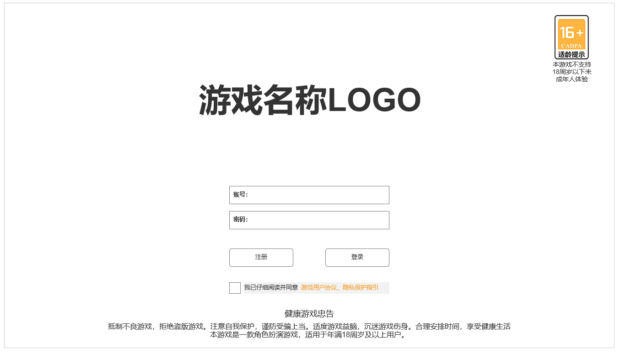

 |  | 1.游戏名称LOGO图资源
 |  | ▶ | 展示实际游戏名称LOGO

 |  | 2.账号密码输入区域
 |  | ▶ | 账号密码输入区域，需输入账号密码进行登录
 |  | ▶ | 账号密码不能为空格，为空点击登录则弹出提示：账号&密码为空，请检查后重新输入。
 |  | ▶ | 账号密码错误点击登录则弹出提示：账号&密码错误，请检查后重新输入。
 |  | ▶ | 账号必须经过未成年认证，否则点击登录将优先弹出认证界面

 |  | 3.注册，登录按钮
 |  | ▶ | 点击注册后打开注册界面弹窗。
 |  | ▶ | 点击登录后会尝试以当前输入账号密码完成登录验证。根据不同情况弹对应提示文字

 |  | 正确输入以认证身份信息的账号密码后，显示默认区服选择框，显示开始游戏按钮，参考下图
 |  | 点击开始游戏可尝试进入加载页面，加载完成后进入角色选择页面进行创角或选角
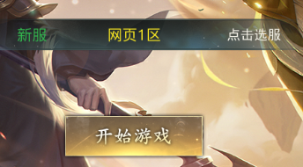

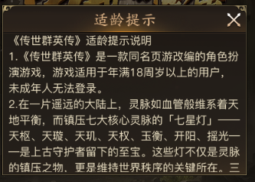
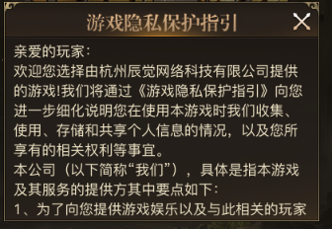
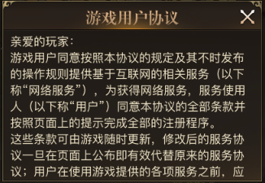
 | 16+适龄提示，用户协议，游戏隐私保护指引 信息显示框，参考下图 | 4.适龄提示，用户协议及隐私保护指引文本显示框
 |  | ▶ | 用于显示适龄提示，游戏隐私保护指引，用户协议等文本信息

 | 选服页面
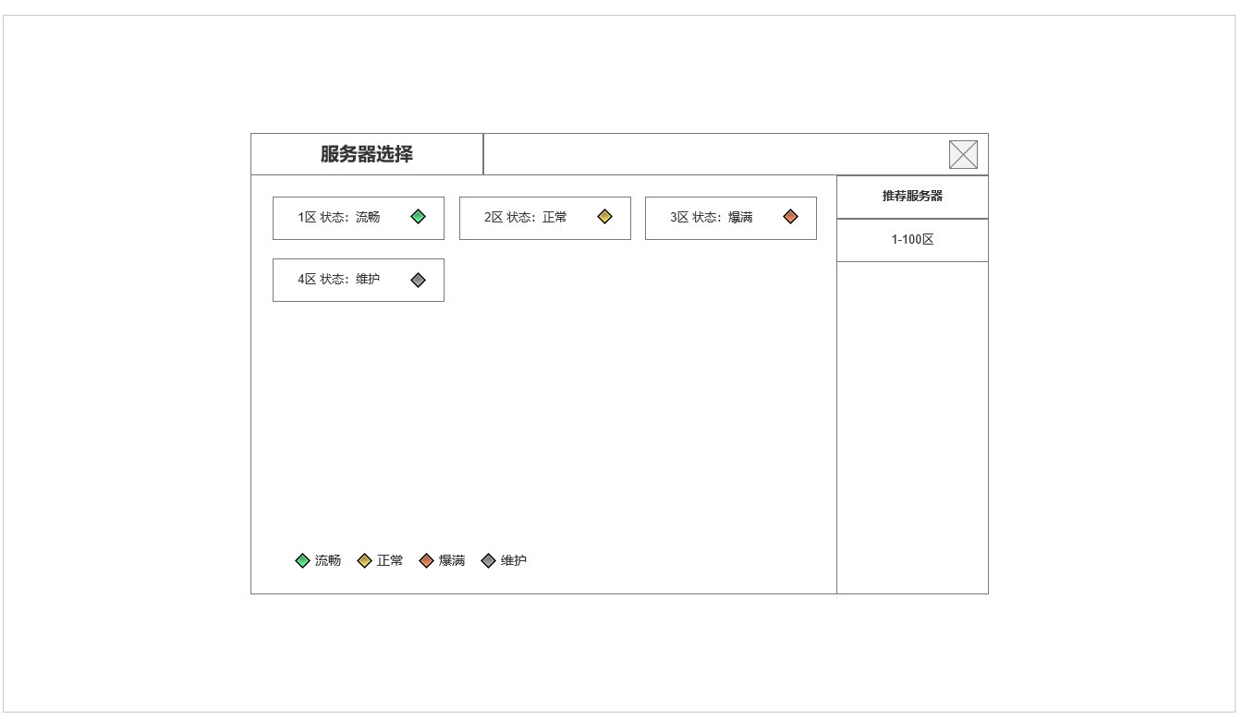
 |  | 4.选服页面
 |  | ▶ | 根据服务器状态显示服务器状态文字及状态标记
 |  | ▶ | 左侧为区服列表，右侧为当前类型区分选择，默认为推荐服务器和1-100区

、

 | 注册界面

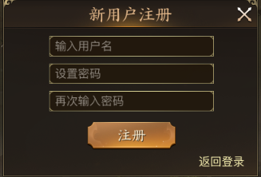
 |  | 5.注册界面窗口
 |  | ▶ | 输入新账号名，并设置密码，进行新账号注册
 |  | ▶ | 账号名必须为新，否则提示：该账号已注册，请检查后重新注册。
 |  | ▶ | 确认密码必须相同，否则提示：两次输入的密码不一致，请检查后再次输入。

 | 实名认证窗口

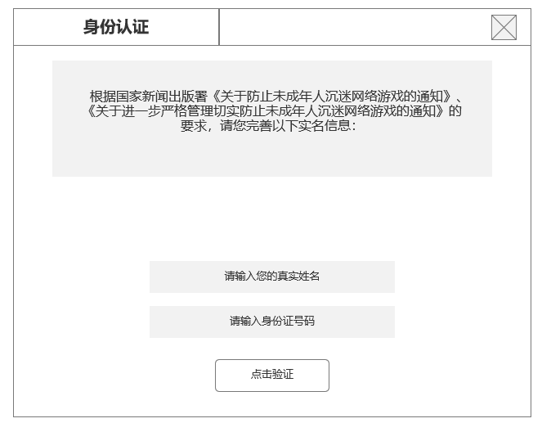
 |  | 6.实名认证页面
 |  | ▶ | 显示实名认证国家要求信息文本
 |  | ▶ | 显示姓名，身份证输入框
 |  | ▶ | 显示验证按钮

 |  | ▶ | 身份证，姓名不能为空，为空点击验证则弹出提示：姓名&身份证信息为空，请检查后重新输入。
 |  | ▶ | 身份证，姓名格式不能错误，格式错误则提示：姓名&身份证格式错误，请检查后重新输入。
 |  | ▶ | 身份证，姓名必须为成年人身份信息，未成年人弹出未成年人禁止进入提示窗，如下图

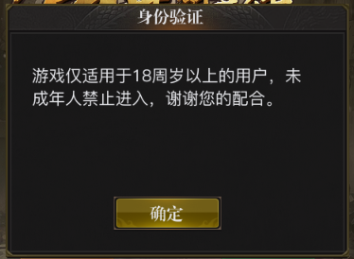

 | 加载页面

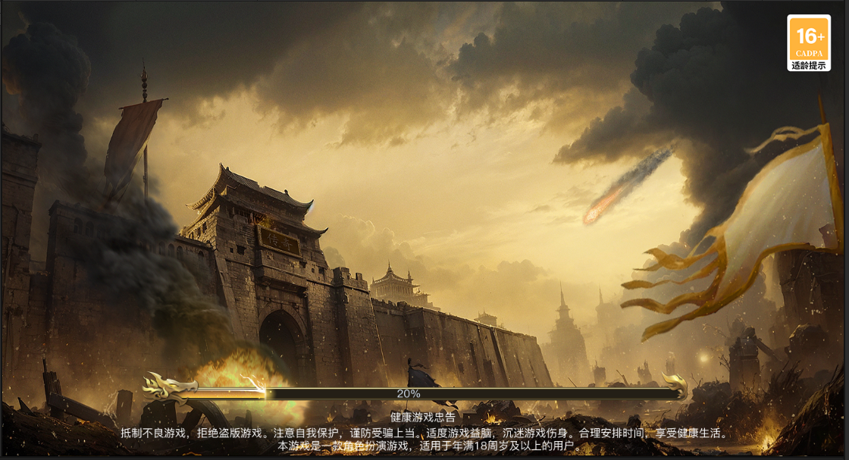
 |  | 7.显示加载背景图
 |  | ▶ | 全屏原画背景图，符合游戏题材风格
 |  | ▶ | 显示16+适龄提示图标
 |  | ▶ | 显示加载进度条
 |  | ▶ | 显示健康游戏公告文字

 | 初始化页面

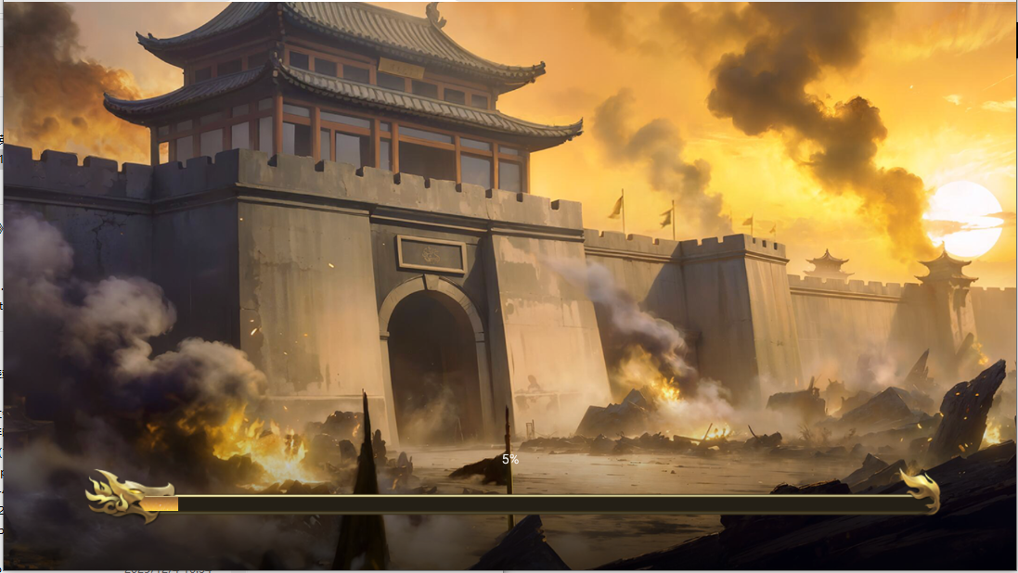
 |  | 7.显示APP初始化安装背景图
 |  | ▶ | 额外的全屏原画背景图，符合游戏题材风格，需与加载背景图不同

 |  | ▶ | 显示初始化加载进度条，程序需求对应固定尺寸：
 |  |  | 外框922*64；进度条862*14

功能美需
UI需求

 | 序号 | 类型 | 对应界面 | 内容 | 功能需求 | 策划建议 | 参考图
 | 1 | UI
 | 2 | UI
 | 3 | UI
 | 4 | UI
 | 5 | UI
 | 6 | UI
 | 7 | UI
 | 8 | UI
 | 9 | UI
 | 10 | UI
 | 11 | UI
 | 12 | UI
 | 13 | UI
 | 14 | UI
 | 15 | UI
 | 16 | UI
 | 17 | UI
 | 18 | UI
 | 19 | UI

背景图需求

 | 序号 | 类型 | 对应界面 | 内容 | 功能需求 | 策划建议 | 参考图
 | 1 | 2D原画
 | 2 | 2D原画
 | 3 | 2D原画
 | 4 | 2D原画
 | 5 | 2D原画
 | 6 | 2D原画

道具图标需求

动效需求

 | 序号 | 类型 | 内容 | 描述 | 功能需求 | 策划建议 | 参考图

其他 （ICON，模型，表情等）

 | 序号 | 类型 | 对应界面 | 内容 | 功能需求 | 策划建议 | 参考图
 | 1 | ICON | 主界面 | 主界面代表技能功能的入口图标 | 主界面代表技能功能的入口图标 |  | 

